CAPA


8. ANÁLISE INDIVIDUAL

 | Esmeril
 | Tag/Série | Setor/Local Instalação
 | -

 | Classificação do Risco Geral da Máquina
 | Valor da Média | Classificação
 |  | ACEITÁVEL

 | Revisão: 00

SEGURANCA
APRECIAÇÃO DE RISCO

DETERMINAÇÃO DA CATEGORIA DE SEGURANÇA
 | Matriz de Seleção |  |  | Seleção dos indicadores
Conforme ABNT NBR 14153 | 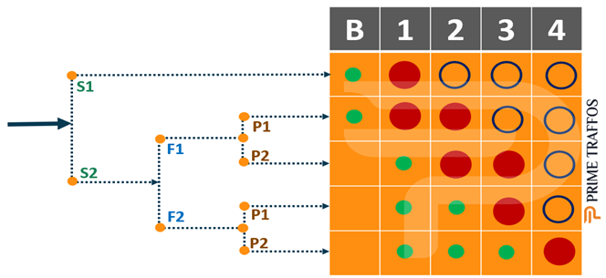 |  |  | S | F | P
 |  |  |  | S1 | F2 | P1

 |  |  |  | 1

Cnforme ABNT NBR ISO 13849-1 | 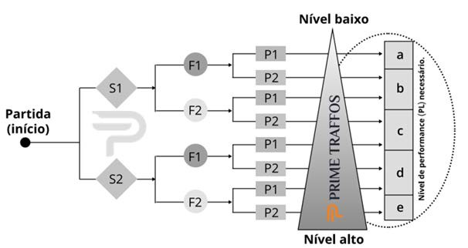 |  |  | S | F | P
 |  |  |  | S1 | F2 | P1

 |  |  |  | b

LEGENDA |  | S1: Lesão Leve (geralmente reversível). | F1: De Raramente a Nunca. |  | P1: Possível sobre certas condições.
 |  | S2: Grave, geralmente irreversível, de uma ou mais pessoas e morte. | F2: De Frequentemente a Continuamente |  | P2: Praticamente impossível.

